פתרונות לדוגמא 3.1
משאית קיץ |  |  | ערך ההחלטה: הערך של מה שכדאי לבחור
 |  |  | כאן: כדאי לפתוח, התוחלת 0.58, לכן ערך ההחלטה: 0.58

להפעיל משאית
לא להפעיל משאית

קיץ חם
קיץ קריר
 | E(x) = 0.58 |  |  |  |  |  | E(x) = 0
 |  |  |  |  |  | הכנסות: | 0
 |  |  |  |  |  | הוצאות: | 0
 |  |  |  |  |  | רווח: | 0
0.6
0.4

 |  |  |  |  |  | x | p(X=x)
 |  |  |  |  |  | 0 | 1

הכנסות: | 1.5 |  | הכנסות: | 0.2 |  |  | E(x) = 0
הוצאות: | -0.4 |  | הוצאות: | -0.4
רווח: | 1.1 |  | הפסד: | -0.2
 |  |  |  |  |  | הנחת ברירת המחדל שלנו, אלא אם נאמר אחרת, זה שפועלים לפי התוחלת. ואם התוחלת מהפעלת המשאית גבוהה יותר, זו התהיה העדפתנו.

 | פונקציית ההסתברות של המשתנה המקרי ״רווח״
 | בתרחיש שבו אני בוחר להפעיל את המשאית
 | כאשר x הוא המשתנה המקרי שמייצג את הרווח:

 | x | p(X=x)
 | 1.1 | 0.6
 | -0.2 | 0.4

 | תוחלת הרווח במצב של תרחיש הפעלת משאית:
 |  |  | E(x) = 0.6 * 1.1 + 0.4 * (-0.2)
 |  | 0.58 | E(x) =

הוצאה לאור |  |  | ערך ההחלטה 0.095

להדפיס
לא מדפיס

הצלחה
חלש
 |  |  |  |  | E(x) = 0
 | E(x) = 0.095 |  |  | הכנסות | 0
 |  |  |  | הוצאות | 0
0.35
0.65
 |  |  |  | רווח (x) | 0

 |  |  |  | x | p(X=x)
 |  |  |  | 0 | 1

הכנסות | 2 | הכנסות | 0.3 |  | E(x) = 0
הוצאות | -0.8 | הוצאות | -0.8
רווח | 1.2 | הפסד | -0.5

 | x | p(X=x) |  | כברירת מחדל, פעולה לפי
 | 1.2 | 0.35 |  | כלל התוחלת תקבע
 | -0.5 | 0.65 |  | שנעדיף להדפיס מאשר
 |  |  |  | לא להדפיס - התוחלת בהדפסה
 |  | E(x) = 0.35 * 1.2 + 0.65 * (-0.5) |  | שהיא 0.095 גבוהה יותר מהתוחלת
 | 0.095 | E(x) = |  | של אי הדפסה שהינה 0.

פתרונות לדוגמא 3.2
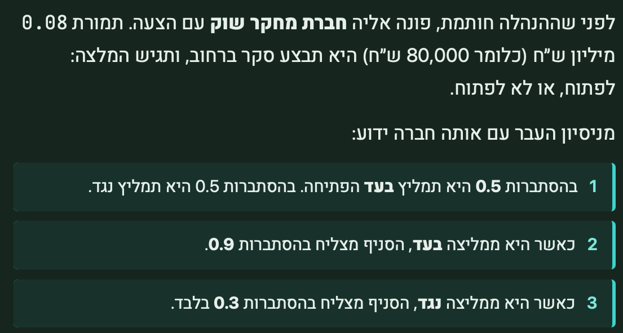

באופן כללי:
אם אני שוקל כדאיות של יועץ כלכלי שיעזור לי להחליט מה הסיכויים
של הפרויקט, כמובן שההחלטה הזו (להביא יועץ / לא להביא) תבוצע
לפני ההחלטה על ביצוע הפרויקט עצמו.
זה אומר שקיום ההצעה של היועץ יוצרת עבורי צומת החלטה נוסף, התחלתי.

0.76

ללא יועץ
להביא יועץ
0.76
 |  |  |  |  |  |  |  |  |  |  | סיכומון:
 | אופן החישוב: |  |  |  |  |  |  |  |  |  | צד שמאל של העץ - זהה לחלוטין לפתרון התרגיל הבסיסי לפני ההפסקה (ללא יועץ).
 | 0.5 * 1.6 + 0.5 * (-0.08) |  |  |  |  |  |  |  |  |  | צד ימין הוא הצד המורכב (עם יועץ):
 | 0.76 |  |  |  |  |  |  |  |  |  | הוא כולל גם את המלצת היועץ (בעד / נגד):
המלצה: בעד
המלצה:
נגד
0.72
 |  |  |  |  |  |  |  |  |  |  | גם את ההחלטה שלנו לאחר מכן (לפתוח / לא לפתוח):
 |  |  |  |  |  |  |  |  |  |  | וגם את סיכויי ההצלחה שמשתנים.
0.5
לפתוח
לא לפתוח
0.5
 |  |  |  |  |  |  |  |  |  |  | מחשבים בצד ימין מלמטה למעלה את התוחלת של כל מצב אפשרי, וכשמקפלים את העץ למעלה
 |  |  |  |  |  |  |  |  |  |  | פועלים תמיד תחת הרציונל של הבחירה בגבוה ביותר.
1.6
0.08-
0.72
לפתוח
לא לפתוח
לפתוח
לא לפתוח
הצלחה
 |  |  |  |  |  |  |  |  | הכנסות: | 0
 |  |  |  |  |  |  |  |  | הוצאות: | 0
 |  |  |  |  |  |  |  |  | רווח: | 0
0.6
כשלון
1.6
0.4
0.32-
הצלחה
 |  | הפסד: 0.08- |  |  | הפסד: 0.08-
 |  | עלות היועץ |  |  | עלות היועץ
0.9
הצלחה
כשלון
0.3
כשלון
0.7
 |  |  |  |  |  | הכנסות: | 3.2 | הכנסות: | 0
 |  |  |  |  |  | הוצאות: | -1.2 | הוצאות: | -1.2
רווח סופי: |  |  |  |  |  | רווח | 2 | הפסד: | -1.2
0.1
1.92
 |  |  |  |  |  | תוחלת במצב של פתיחה, ללא יועץ:
 |  |  |  |  |  | 0.72 |  | 0.6 * 2 + 0.4 * (-1.2) =

 | הפסד סופי:
 | -1.28 | רווח בהצלחה: | 2 | הפסד בכשלון: | -1.2
 |  | עלות יועץ: | -0.08 | עלות יועץ: | -0.08
 |  | רווח סופי: | 1.92 | הפסד סופי: | -1.28

תוחלת כשההמלצה בעד
ופותחים:
1.6 |  |  | תוחלת כשההמלצה נגד ופותחים:
חושב כך: |  |  | -0.32
0.9*1.92+0.1*(-1.28) |  |  | חושב כך:
 |  |  | 0.3*1.92+0.7*(-1.28)

